AXION
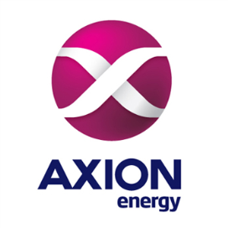

DATOS DEL CLIENTE

Sello: |  | Razón Social:
Persona de Contacto: |  | Mail: |  |  |  | Telefono:
PRENDA | CANTIDAD | XXS | XS | S | M | L | XL | XXL | XXXL
PISTA
Camisa Hombre ML | 0
Camisa Mujer ML | 0
Camisa Hombre MC | 0
Camisa Mujer MC | 0
Pantalón de pista | 0
Gorro con Vicera | 0
Cinturón | 0
Buzo Polar | 0
Camperon | 0
Equipo de Lluvia | 0
CONJUNTO SPOT
Camisa Spot | 0
Chaleco | 0
Pantalón Hombre | 0
Pantalón Mujer | 0
Cinturón | 0
Boina | 0
ENCARGADO
Camisa Hombre ML | 0
Camisa Mujer ML | 0
Pantalón Hombre | 0
Pantalón Mujer | 0

 |  | 37 | 38 | 39 | 40 | 41 | 42 | 43 | 44
CALZADO
Bota de Luvia | 0
Zapato con Puntera | 0
Zapato sin Puntera | 0

COMENTARIOS:

